スポンサー公告
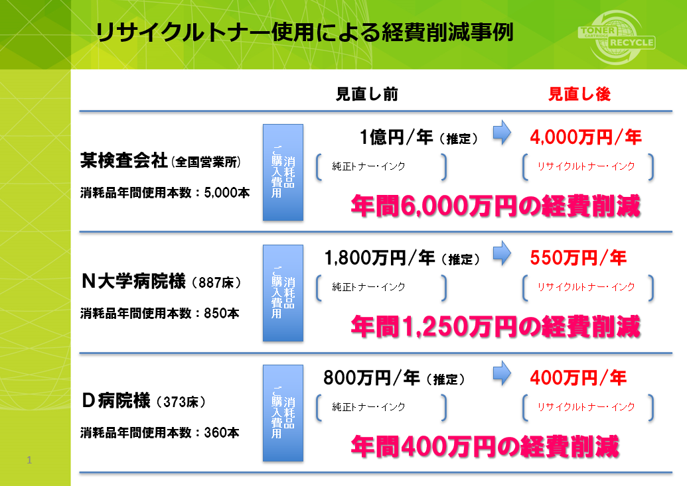
必見

プリンタートナーは純正品ですか?
純正品しか使えない? 純正品以外は故障する? 非純正品をご使用時にはメーカーメンテナンスが受けられない
これらはすべて誤解です。
左は再生トナー(非純正品)使用時の 経済効果です。
これでも検討しないのは基本的に 間違っていませんか?

43 ノロウイルス関連情報
ノロウイルス指数平年同等 散発事故発生 |  |  |  |  |  |  |  | 出典:東京都感染症情報センター
 |  |  |  |  |  |  |  | （最近５年間の週値の比較） ノロウイルスの感染周期は4年ですね 前回は2018年

東京都は レベル 2 全国平均 (レベル2) 3.33

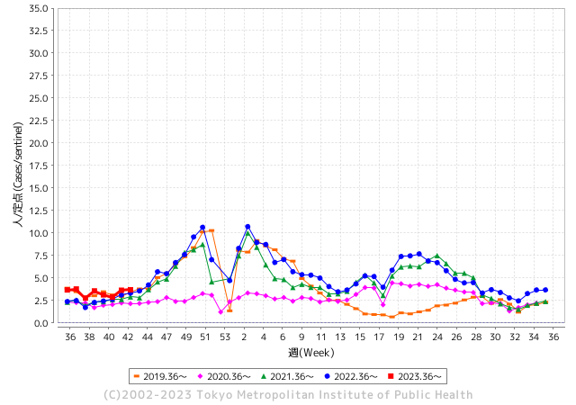
ノロウイルスのピークは
11-12月です。

 |  |  |  |  |  |  |  |  |  |  |  | レベル5

 |  |  |  |  |  |  |  |  |  |  |  | レベル4

 |  |  |  |  |  |  |  |  |  |  |  | レベル3

 |  |  |  |  |  |  |  |  |  |  |  | レベル2
GⅡ 42週 0例 |  |  |  |  | GⅡ 43週 0例 |  |  |  |  |  |  | レベル1
地方衛生研究所情報 |  |  | 傾向 |  | 出典：地方衛生研究所ネットワーク
★数年間で二番目に高い比率でノロウイルス終息か |  |  |  |  |  |  |  | http://idsc.tokyo-eiken.go.jp/diseases/gastro/gastro/
 |  |  |  | 流行警報 | 警戒警報
 | 2023-11-06 |  | 低散発 | 定点観測値 |  | ▲:減少 | 今週のニュース（Noroｖｉｒｕｓ） (10/30-11/5) |  |  |  | 9
先週
今週
都道府県名 | 流行 ☆増加 ★減少☆★1つで約1ポイント |  |  | 2023/42週 | 2023/43週 | 対前週 | 大量発症事故（業種／内容） 今週 , 先週 |  |  |  | ニュースソース | 日時
北海道 | ☆ |  |  | 1.11 | 1.57 | 0.46 |  |  |  |  |  |  | 北海道
青森県 | ☆ |  |  | 1.58 | 2.11 | 0.53 |  |  |  |  |  |  | 青森県
岩手県 | ☆ |  |  | 3.85 | 4.18 | 0.33 |  |  |  |  |  |  | 岩手県
宮城県 | ★ |  |  | 2 | 1.95 | ▲ 0.05 |  |  |  |  |  |  | 宮城県
秋田県 | ☆ |  |  | 2.03 | 2.47 | 0.44 |  |  |  |  |  |  | 秋田県
山形県 | ☆ |  |  | 2.57 | 3.21 | 0.64 |  |  |  |  |  |  | 山形県
福島県 | ★ |  |  | 1.49 | 1.31 | ▲ 0.18 |  |  |  |  |  |  | 福島県
茨城県 | ☆ |  |  | 2.72 | 2.73 | 0.01 |  |  |  |  |  |  | 茨城県
栃木県 | ☆ |  |  | 1.33 | 1.52 | 0.19 |  |  |  |  |  |  | 栃木県
群馬県 | ☆ |  |  | 3.91 | 4.02 | 0.11 |  |  |  |  |  |  | 群馬県
埼玉県 | ☆ |  |  | 3.99 | 4.18 | 0.19 |  |  |  |  |  |  | 埼玉県
千葉県 | ☆ |  |  | 3.09 | 3.4 | 0.31 | 市保健所において有症状者園児3名の検体を検査したところ、3名中1名からノロウイルスが検出された。このことから、ノロウイルスを原因とする感染性胃腸炎であると判断した。 胃腸炎症状を呈した園児、職員が計37名の感染性胃腸炎の集団感染と確認した。 千葉県は30日、野田市内の保育所でノロウイルスによる感染性胃腸炎が集団発生したと発表した。県保健所に報告されたノロウイルスによる同胃腸炎の集団発生は今季初。県疾病対策課によると、1～6歳の園児79人、20代～40代の職員9人の男女計88人に嘔吐（おうと）や下痢などの症状が出た。重症者は確認されていない。 |  |  |  | 船橋市公表 野田市公表 | 2023-11-01 | 千葉県
東京都 | ☆ |  |  | 3.64 | 3.69 | 0.05 |  |  |  |  |  |  | 東京都
神奈川県 | ☆ |  |  | 2.7 | 3.09 | 0.39 |  |  |  |  |  |  | 神奈川県
新潟県 | ★ |  |  | 2.71 | 2.62 | ▲ 0.09 |  |  |  |  |  |  | 新潟県
富山県 | ★ |  |  | 3.34 | 2.93 | ▲ 0.41 |  |  |  |  |  |  | 富山県
石川県 | ☆ |  |  | 4.93 | 5.69 | 0.76 |  |  |  |  |  |  | 石川県
福井県 | ★ |  |  | 6.4 | 6.28 | ▲ 0.12 |  |  |  |  |  |  | 福井県
山梨県 | ☆ |  |  | 4.29 | 4.33 | 0.04 | 中北保健所管内の障害者施設で入所者と職員あわせて２４人がおう吐や下痢の症状を訴え、このうち５人からノロウイルスが検出されました。 全員症状は軽いということですが保健所は集団感染が発生したとして対策を徹底するよう施設に指導しました。 |  |  |  | NHK | 2023-10-26 | 山梨県
長野県 | ☆ |  |  | 2.41 | 2.67 | 0.26 |  |  |  |  |  |  | 長野県
岐阜県 | ★ |  |  | 2.45 | 2.13 | ▲ 0.32 | １０月１８日、岐阜市内の飲食店で、食事をした４人が下痢や嘔吐などの食中毒症状を訴え、このうち２人が医療機関を受診していたことが分かりました。岐阜市保健所はノロウイルスによる食中毒と断定し、この飲食店を営業禁止処分としました。 岐阜市保健所によりますと、１０月１８日、岐阜市中鶉の焼肉店「弘苑」で食事をした２グループ４人が、下痢や嘔吐などの症状を訴え、うち２人が医療機関を受診しました。 |  |  |  | 岐阜放送 | 2023-11-03 | 岐阜県
静岡県 | ☆ |  |  | 2.46 | 2.64 | 0.18 |  |  |  |  |  |  | 静岡県
愛知県 | ☆ |  |  | 2.55 | 2.6 | 0.05 |  |  |  |  |  |  | 愛知県
三重県 | ☆ |  |  | 3.73 | 4.6 | 0.87 |  |  |  |  |  |  | 三重県
滋賀県 | ☆ |  |  | 2.5 | 2.81 | 0.31 |  |  |  |  |  |  | 滋賀県
京都府 | ☆ |  |  | 1.78 | 2.25 | 0.47 |  |  |  |  |  |  | 京都府
大阪府 | ☆ |  |  | 3.14 | 3.44 | 0.30 |  |  |  |  |  |  | 大阪府
兵庫県 | ☆ |  |  | 3.71 | 4.02 | 0.31 |  |  |  |  |  |  | 兵庫県
奈良県 | ☆ |  |  | 2.65 | 3.35 | 0.70 |  |  |  |  |  |  | 奈良県
和歌山県 | ☆☆ |  |  | 1.7 | 3.4 | 1.70 |  |  |  |  |  |  | 和歌山県
鳥取県 | ☆ |  |  | 3.16 | 3.42 | 0.26 |  |  |  |  |  |  | 鳥取県
島根県 | ★ |  |  | 4.17 | 4.13 | ▲ 0.04 |  |  |  |  |  |  | 島根県
岡山県 | ☆ |  |  | 2.87 | 3.26 | 0.39 |  |  |  |  |  |  | 岡山県
広島県 | ★ |  |  | 3.17 | 3.13 | ▲ 0.04 |  |  |  |  |  |  | 広島県
山口県 | ☆ |  |  | 2.65 | 3.7 | 1.05 |  |  |  |  |  |  | 山口県
徳島県 | ★ |  |  | 2.57 | 2.43 | ▲ 0.14 |  |  |  |  |  |  | 徳島県
香川県 | ☆ |  |  | 7.32 | 7.86 | 0.54 |  |  |  |  |  |  | 香川県
愛媛県 | ☆☆ |  |  | 2.46 | 4.19 | 1.73 |  |  |  |  |  |  | 愛媛県
高知県 | ☆ |  |  | 1 | 1.15 | 0.15 |  |  |  |  |  |  | 高知県
福岡県 | ☆ |  |  | 4.48 | 5.33 | 0.85 |  |  |  |  |  |  | 福岡県
佐賀県 | ★ |  |  | 2.74 | 2.13 | ▲ 0.61 |  |  |  |  |  |  | 佐賀県
長崎県 | ☆ |  |  | 1.61 | 2.14 | 0.53 |  |  |  |  |  |  | 長崎県
熊本県 | ★ |  |  | 5.64 | 5.16 | ▲ 0.48 |  |  |  |  |  |  | 熊本県
大分県 | ☆☆ |  |  | 6.5 | 7.89 | 1.39 |  |  |  |  |  |  | 大分県
宮崎県 | ★ |  |  | 4.72 | 4.11 | ▲ 0.61 |  |  |  |  |  |  | 宮崎県
鹿児島県 | ☆ |  |  | 3.67 | 3.69 | 0.02 |  |  |  |  |  |  | 鹿児島県
沖縄県 | ☆ |  |  | 1.1 | 1.23 | 0.13 |  |  |  |  |  |  | 沖縄県
全国 | ☆ |  |  | 3.06 | 3.33 | 0.27
 |  |  |  |  |  |  |  |  |  |  | 0 | 0
 |  |  |  | 今週 |  |  | 管理レベル「2」
 |  | 先週に比べて全国平均は |  |  |  | 3.33 | ：先週より | 0.27
 |  | 東京都は |  |  |  | 3.69 | ：先週より | 0.05
 |  | 最高指数は |  |  | 大分県 | 7.89 | 全国で10.00を超える都道府県数は |  | 0ヶ所 | 増減 | 0

2 | 9-10月、4月以降 施設の所在市町村で流行・ 食中毒が報告される 定点観測値が5.00前後 |  |  |  |  | 【情報共有】 週間・情報収集/情報は毎週確認する 【常設】 嘔吐物処理セットの配備 【体調管理】従業員の健康状況を徹底し、不良者は調理・加工ラインより外す

43 衛生訓話
毎週 ひとつ 覚えていきましょう
今週のお題(HACCPの制度化 衛生管理計画? その2)
↓ 職場の先輩は以下のことを理解して わかり易く 指導しましょう ↓
食品衛生法が2021年の6月に大きく変わりました
 | 食品届出事業者は進んで食品安全を実践する責任が求められます(皆さんお済ですね)

 | 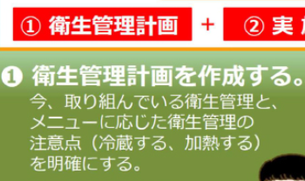 | 衛生管理計画とは ご自身の施設で、食品安全のトラブルを出さないためにはどうするか その問題を具体的にどのように活動するかを決めた宣言書と捉えてください。 この衛生管理計画書では、HACCPで管理する重要管理項目と今までの一般衛生管理で管理する一般衛生管理項目を記載します。 HACCPで管理する重要管理項目は、その事業所でこの工程を確実に管理すれば、食品安全上の問題が生じなくなるように決めます。

 | 何からやったらいいんだ? コロナも流行しているから それどころじゃないんだが・・・ ちょっと待ってください! コロナと食品安全は別の話です。 食品製造・販売は安心安全 良い品質の食べ物を消費者に提供することが使命です。まず1～3を確認しましょう。 1.良質な原材料(肉、魚、生鮮野菜、果物)は新鮮で良いものを受け入れていますか?「検品」 鮮度・温度・規格 2.調理する安全ポイントをきめていますか 調理温度と時間、提供までの温度、保管前の冷却温度時間 3.調理・製造前の施設清掃、身支度、仕事前の手洗い方法など 次回より ひとつずつ 解説していきます。以上の3点に対して何するか具体的に決めればいいんですね!

42 感染症情報
2023年 第42週（10月16日〜 10月22日）
1類感染症 | 報告なし
2類感染症 | 結核例 179例
指定感染症 新型コロナウイルス感染症 | 厚生労働省：国内の発生状況など https://www.mhlw.go.jp/stf/covid-19/kokunainohasseijoukyou.html#h2_1 厚生労働省：データからわかる－新型コロナウイルス感染症情報－ https：//covid19.mhlw.go.jp/
 | https://www.mhlw.go.jp/stf/covid-19/kokunainohasseijoukyou.html#h2_1
 | 厚生労働省：データからわかる－新型コロナウイルス感染症情報－
 | https：//covid19.mhlw.go.jp/
3類感染症 細菌性赤痢1 | 細菌性赤痢1例 菌種：S. flexneri（B群）＿感染地域：インドネシア
腸管出血性大腸菌感染症 | 腸管出血性大腸菌感染症98例（有症者52例、うちHUS 2例） 感染地域：‌国内74例、韓国2例、ベトナム1例、国内・国外不明21例国内の感染地域：‌大阪府9例、福岡県8例、沖縄県7例、岩手県5例、東京都5例、北海道3例、茨城県3例、静岡県3例、山口県3例、栃木県2例、群馬県2例、熊本県2例、青森県1例、山形県1例、神奈川県1例、石川県1例、岐阜県1例、愛知県1例、兵庫県1例、岡山県1例、広島県1例、大分県1例、鹿児島県1例、国内（都道府県不明）11例
 | 年齢群：‌0歳（2例）、1歳（2例）、2歳（1例）、3歳（2例）、5歳（1例）、6歳（1例）、 8歳（2例）、9歳（1例）、10代（7例）、20代（17例）、30代（9例）、40代（11例）、 50代（15例）、60代（8例）、70代（6例）、80代（4例） | 血清群・毒素型：‌O157 VT2（27例）、O157 VT1・VT2（24例）、O103 VT1（4例）、O26 VT1（4例）、O111VT1・VT2（3例）、 O121 VT2（2例）、O111VT1（1例）、O115 VT1（1例）、O126 VT1（1例）、O145 VT2（1例）、O148 VT2（1例）、 O157 VT1（1例）、O55 VT1（1例）、O63VT2（1例）、O91 VT1（1例）、O91 VT1・（14例） 累積報告数：3,007例（有症者2,052例、うちHUS 50例．死亡3例）
４類感染症 | EE型肝炎10例 感染地域（感染源）：‌埼玉県2例（豚レバー1例、不明1例）、岩手 県1例（不明）、宮城県1例（レバー）、石川県1例（不明）、長野県1例（不明）、 岐阜県1例（不明）、国内（都道府県不明）3例（豚肉1例、不明2例） A型肝炎1例 感染地域：タイ | レジオネラ症44例（肺炎型44例） 感染地域：‌千葉県4例、埼玉県3例、愛知県3例、北海道2例、茨城県2例、神奈川県2例、新潟県2例、山形県1例、栃木県1例、群馬県1例、石川県1例、福井県1例、長野県1例、岐阜県1例、静岡県1例、京都府1例、大阪府1例、島根県1例、山口県1例、 長崎県1例、熊本県1例、長野県/静岡県1例、静岡県/島根県1例、大阪府/福岡県1例、国内（都道府県不明）3例、 国内・国外不明6例 年齢群：‌30代（1例）、40代（1例）、50代（11例）、60代（10例）、70代（9例）、80代（8例）、90代以上（4例）累積報告数：1,856例
5類感染症 | アメーバ赤痢5例（腸管アメーバ症5例） 感染地域：京都府1例、鹿児島県1例、国内・国外不明3例 感染経路：‌性的接触1例（異性間・同性間不明）、経口感染/性的接触（異性間）1例、その他・不明3例
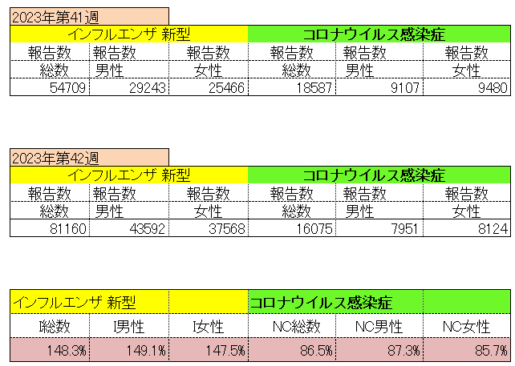
インフルエンザ と 新型コロナ

 |  | 対前週 インフルエンザ 148.3% 増加 新型コロナウイルス 13.5%減少

43 感染症統計
届出感染症 第三類 腸管出血性大腸菌 |  |  |  |  |  |  |  |  |  |  |  |  |  | 届出感染症 第三類 細菌性赤痢菌
全国 報告数推移 医療機関からの届出数 |  |  |  |  |  |  |  |  |  |  |  |  |  | 全国 報告数推移 届出患者数（人）
 | 1月 | 2月 | 3月 | 4月 | 5月 | 6月 | 7月 | 8月 | 9月 | 10月 | 11月 | 12月 | 合計 |  | 1月 | 2月 | 3月 | 4月 | 5月 | 6月 | 7月 | 8月 | 9月 | 10月 | 11月 | 12月 | 合計
12-21年月平均 | 68 | 56 | 67 | 103 | 188 | 415 | 607 | 866 | 556 | 365 | 207 | 135 | 3,640 | 12-21年月平均 | 8 | 9 | 13 | 7 | 9 | 9 | 8 | 11 | 9 | 19 | 12 | 12 | 131
 |  |  |  |  |  |  |  |  |  | 今週 |  |  |  |  |  |  |  |  |  |  |  |  |  | 今週
 |  |  |  |  |  |  |  |  |  | 104 |  |  |  |  |  |  |  |  |  |  |  |  |  | 1
2023年 | 82 | 62 | 99 | 112 | 224 | 524 | 521 | 767 | 454 | 380 |  |  |  | 2023年 | 1 | 1 | 4 | 2 | 2 | 7 | 7 | 3 | 1 | 4
2022年 | 81 | 39 | 72 | 89 | 258 | 416 | 554 | 568 | 578 | 337 | 169 | 168 | 3,329 | 2022年 | 0 | 5 | 4 | 1 | 1 | 1 | 1 | 1 | 0 | 0 | 0 | 2 | 16
2021年 | 81 | 48 | 71 | 128 | 171 | 350 | 569 | 553 | 458 | 306 | 220 | 229 | 3,184 | 2021年 | 1 | 2 | 1 | 0 | 0 | 0 | 1 | 1 | 0 | 1 | 0 | 0 | 7
2020年 | 112 | 85 | 60 | 97 | 95 | 305 | 544 | 449 | 475 | 505 | 219 | 98 | 3,044 | 2020年 | 16 | 1 | 19 | 3 | 13 | 1 | 2 | 2 | 0 | 24 | 4 | 2 | 87
2019年 | 84 | 100 | 77 | 80 | 236 | 438 | 631 | 752 | 523 | 427 | 253 | 136 | 3,737 | 2019年 | 7 | 7 | 13 | 3 | 8 | 11 | 5 | 11 | 9 | 9 | 20 | 37 | 140
2018年10月3日、山梨県内の宿坊を利用した2グループ42名が赤痢にかかりました。使用水や従事者からは赤痢菌が検出されておらず現在のところ感染源は不明です。
2018年 | 41 | 44 | 67 | 103 | 311 | 415 | 539 | 1,165 | 534 | 297 | 205 | 92 | 3,813 | 2018年 | 9 | 22 | 18 | 9 | 21 | 14 | 6 | 13 | 7 | 81 | 31 | 37 | 268
埼玉県と群馬県の総菜店で販売されたポテトサラダを食べた人が腸管出血性大腸菌O157に感染した、という集団食中毒に関するニュースが2017年8月21日以降、新聞やテレビで取り上げられました。
2017年 | 57 | 35 | 95 | 112 | 131 | 340 | 483 | 1339 | 614 | 349 | 236 | 68 | 3,859 | 2017年 | 19 | 12 | 8 | 12 | 7 | 15 | 16 | 12 | 16 | 6 | 12 | 6 | 141
2016年 | 68 | 42 | 44 | 75 | 135 | 448 | 507 | 808 | 795 | 313 | 246 | 143 | 3,624 | 2016年 | 9 | 16 | 12 | 6 | 7 | 14 | 9 | 14 | 9 | 9 | 8 | 7 | 120
2011年8月に外食チェーン店が原因とされた赤痢菌Shigella sonneiの広域集団感染事例が青森県、宮城県、山形県、福島県において発生した。本事例は、それとほぼ同時期に発生しておりその関連性が強く疑われた事例である。
※2023年 第43週（10/23～10/29） 現在 |  |  |  |  |  |  |  |  |  |  |  |  |  | ※2023年 第43週（10/23～10/29） 現在

 | 腸管出血性大腸菌 |  | 例年並み |  |  |  |  |  |  |  |  |  |  |  | 赤痢 | やや増加 コロナ前に近づく
Ｈ２９／８月は非常に多かった

腸管出血性大腸菌
 | 2023年 | 2022年 | 2021年 | 2020年 | 2019年 | 2018年 | 2017年 | 2016年 | 2015年
2016年 | 82 | 81 | 81 | 112 | 84 | 41 | 57 | 68
68 | 62 | 39 | 48 | 85 | 100 | 44 | 35 | 42
42 | 99 | 72 | 71 | 60 | 77 | 67 | 95 | 44
44 | 112 | 89 | 128 | 97 | 80 | 103 | 112 | 75
75 | 224 | 258 | 171 | 95 | 236 | 311 | 131 | 135
135 | 524 | 416 | 350 | 305 | 438 | 415 | 340 | 448
448 | 521 | 554 | 569 | 544 | 631 | 539 | 483 | 507
507 | 767 | 568 | 553 | 449 | 752 | 1,165 | 1,339 | 808
808 | 454 | 578 | 458 | 475 | 523 | 534 | 614 | 795
795 | 380 | 337 | 306 | 505 | 427 | 297 | 349 | 313
313 |  | 169 | 220 | 219 | 253 | 205 | 236 | 246
246 |  | 168 | 229 | 98 | 136 | 92 | 68 | 143
143
3,624
細菌性赤痢菌
 | 2023年 | 2022年 | 2021年 | 2020年 | 2019年 | 2018年 | 2017年 | 2016年
 | 1 | 0 | 1 | 16 | 7 | 9 | 19 | 9
 | 1 | 5 | 2 | 1 | 7 | 22 | 12 | 16
 | 4 | 4 | 1 | 19 | 13 | 18 | 8 | 12
 | 2 | 1 | 0 | 3 | 3 | 9 | 12 | 6
 | 2 | 1 | 0 | 13 | 8 | 21 | 7 | 7
 | 7 | 1 | 0 | 1 | 11 | 14 | 15 | 14
 | 7 | 1 | 1 | 2 | 5 | 6 | 16 | 9
 | 3 | 1 | 1 | 2 | 11 | 13 | 12 | 14
 | 1 | 0 | 0 | 0 | 9 | 7 | 16 | 9
 | 4 | 0 | 1 | 24 | 9 | 81 | 6 | 9
 |  | 0 | 0 | 4 | 20 | 31 | 12 | 8
 |  | 2 | 0 | 2 | 37 | 37 | 6 | 7

コロナ５類移行に伴う 人の往来の増加、会食機会の増加。 食肉原材不足から 衛生度合いの低い原材料の市場への放出?

※2023年 第11週（3/13～3/19） 現在

 |  |  |  |  |  |  |  |  |  |  |  |  |  |  | 腸管系感染症は新型コロナウイルス予防の手洗い、手指消毒で
 |  |  |  |  |  |  |  |  |  |  |  |  |  |  | 圧倒的に感染防御できている

